Sheet1
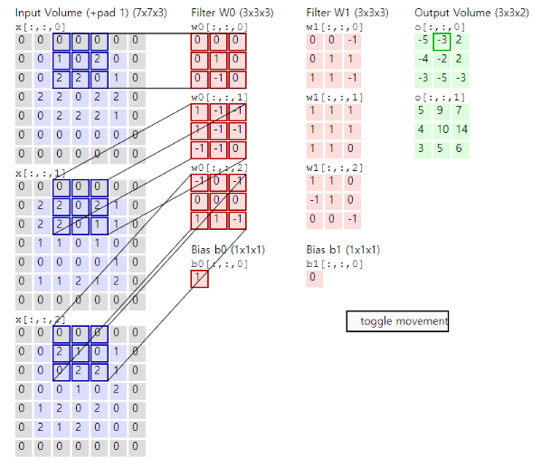
1. 필기 시험(총 10문제), 과락 존재 6개…????!!!!!!!!
 | 문제
 | CNN 필터 사이즈 계산(보라색으로 초록색 구하기)
 | value 구하기
 | dropout
 | softmax
 | relu
 | 합성곱
 | 과적합할 때 쓰는 것이 무엇인가?
 | 리니어리그레션모델 특징(객관식)
 | 각모델의 특징을 써놓고 틀린것은? (로지스틱리그레션….?)
 | 미분 안나옴 :)
 | LSTM이 기본 RNN과 다른점(객관식)
 | 배니싱그라디언트 해결 하는 것이 LSTM임.
 | 정규화(라쏘, 릿지 차이점, 제곱과 절대값이 다르다, L1, L2 정규화……?, 객관식)
2. 실습 시험(1, 2)
 | CNN(LSTM일 가능성은 낮지 않을까 싶음)
 | 실습1 : 결측값 보정(interpolate) -> 판다스 interpoloate 이용 | https://pandas.pydata.org/docs/reference/api/pandas.DataFrame.interpolate.html
 | 실습2: 이미지분류(resize) | https://velog.io/@bangsy/Python-OpenCV1
 | api를 제공해줌(cv2)
 | cv2 resize
 | resize 이후 학습
 | Load 해라
 | nan값해결해라

 | 허자윤 책임님 마스터 시험문제 주세요(답!!!)

